Sheet1
OMNILED

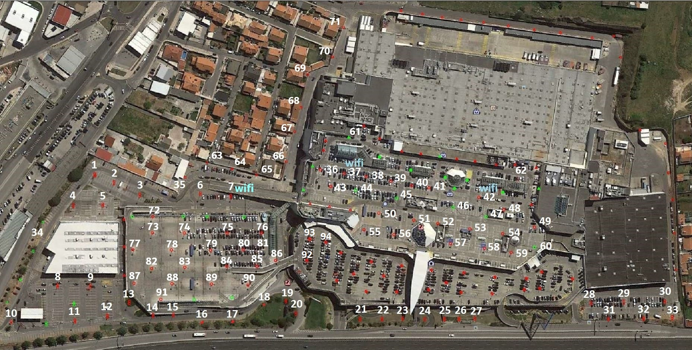
ID | COTA | LOCAL | NºSÉRIE | OBSERVAÇÕES
1 | 0 | Toys R Us - Traseiras | OL07 17 0090 | Continua com avaria um terco da iluminação apagada 06-09-21 as 22h30
2 | 0 | Toys R Us - Traseiras | OL07 17 0075 | 24/11 - confirmar se ficou resolvido? Na visita de ontem o mesmo estava normal 06-09-21 as 22h30
3 | 0 | Toys R Us - Traseiras | OL07 17 00103
4 | 0 | Toys R Us - Traseiras | OL07 17 0081 | Metade Ligado
5 | 0 | Toys R Us - Traseiras | OL07 17 00102 | 24/11 - confirmar se ficou resolvido?Na visita de ontem o mesmo estava normal 06-09-21 as 22h30
6 | 0 | Rampa acesso Cota 12 | OL07 17 0096
7 | 0 | Rampa acesso Cota 12 | OL07 17 00100 | Totalmente apagado off 07-09-21 as 22h30
8 | 0 | Toys R Us - Frente | OL07 17 0097 | [12/07/2021]: Ventoinha desacoplou-se do candeeiro
9 | 0 | Toys R Us - Frente | OL07 17 0098 | Um terco da iluminação apagada 06-09-21 as 22h30
10 | 0 | Toys R Us - Frente | OL07 17 0076 | Dois tercos da iluminação apagada 06-09-21 as 22h30
11 | 0 | Toys R Us - Frente | OL07 17 0088
12 | 0 | Toys R Us - Frente | OL07 17 0094
13 | 0 | A16 - Deck Park | OL07 17 0091 | [27/08/2021]: Ventoinha desacoplou-se do candeeiro
14 | 0 | A16 - Deck Park | OL07 17 0083 | Um terco da iluminação apagada 06-09-21 as 22h30
15 | 0 | A16 - Deck Park | OL07 17 0087 | Dois tercos da iluminação apagada 06-09-21 as 22h30
16 | 0 | A16 - Deck Park | OL07 17 0092
17 | 0 | A16 - Deck Park | OL07 17 0084 | metade ligado
18 | 0 | A16 - Deck Park | OL07 17 00106
19 | 0 | A16 - Deck Park | OL07 17 0086
20 | 0 | A16 - Deck Park | OL07 17 0085 | metade ligado
21 | 0 | A16 - Parque Central | OL07 17 0099 | Um terco da iluminação apagada 06-09-21 as 22h30
22 | 0 | A16 - Parque Central | OL07 17 00107 | Um terco da iluminação apagada 06-09-21 as 22h30
23 | 0 | A16 - Parque Central | OL07 17 0077 | 9/11 - com corrente e fusiveis bons(entra e sai alimentação), provavelmente seja o fusivel "Reset" que queimou(no candeeiro).
24 | 0 | A16 - Parque Central | OL07 17 0078
25 | 0 | A16 - Parque Central | OL07 17 0079 | 9/11 - Não chega corrente no cabo de alimentação, mas chega no cabo "morto" dentro do poste.Totalmente apagado off 06-09-21 as 22h30
26 | 0 | A16 - Parque Central | OL07 17 00101
27 | 0 | A16 - Parque Central | OL07 17 0080
28 | 0 | Conforama - Frente | OL07 17 0089
29 | 0 | Conforama - Frente | OL07 17 0095 | As 14horas este candeiro encontrace ligado 06-09-21 [SGM 12/11/2021]: Não liga
30 | 0 | Conforama - Frente | Ol07 17 00105 | Um terco da iluminação apagada 06-09-21 as 22h30
31 | 0 | Conforama - Frente | OL07 17 0082 | Iluminaçaõ do poste de 5 em 5 minutos apaga na totalidade 06-09-21 as 22h30
32 | 0 | Conforama - Frente | OL07 17 00104 | Um terco da iluminação apagada 06-09-21 as 22h30
33 | 0 | Conforama - Frente | OL07 17 0093
34 | 0 | Toys R Us - Traseiras | OL07 18 00214 | Piscar totalmente 06-09-21 as 22h30
35 | 0 | Rampa acesso Cota 12 | OL07 18 00216
36 | 12 | Cobertura | OL07 18 00215
37 | 12 | Cobertura | OL07 18 00220
38 | 12 | Cobertura | OL07 18 00217
39 | 12 | Cobertura | OL07 18 00213 | 25/05/2021:Apresenta corrosão
40 | 12 | Cobertura | OL07 18 00211 | 25/05/2021:Apresenta corrosão
41 | 12 | Cobertura | OL07 18 00212
42 | 12 | Cobertura | OL07 18 00219
43 | 12 | Cobertura | OL07 18 00218
44 | 12 | Cobertura | OL07 18 0282
45 | 12 | Cobertura | OL07 18 0278
46 | 12 | Cobertura | OL07 18 0275
47 | 12 | Cobertura | OL07 180284
48 | 12 | Cobertura | OL07 18 0277
49 | 12 | Cobertura | OL07 18 0271 | 13/11 - Poste pisca constantemente 25/11 - Omni indica que não tem alimentação eléctrica totalmente apagado 06-07-21 as 22h30
50 | 12 | Cobertura | OL07 18 0279 | 25/05/2021:Apresenta corrosão
51 | 12 | Cobertura | OL07 18 0269 | 9/11 - chega corrente, mas assim que se substitui o fusivel, queima logo (problema no candeeiro). 24 /11: OMNI: Esta unidade teve ligação à rede do dia 10 ao dia 20 deste mês, e ontem voltou a ter outra vez, quando não tem ligação à rede fica a trabalhar em autonomo. Não detectamos nenhum problema na unidade.Totalmente apagado 06-09-21 as 22h30
52 | 12 | Cobertura | OL07 18 0270 | Começa a piscar quando se aproximam
53 | 12 | Cobertura | OL07 18 0268 | Totalmente apagado 06-09-21 as 22h30
54 | 12 | Cobertura | OL07 18 0283
55 | 12 | Cobertura | OL07 18 0273 | 25/05/2021:Apresenta corrosão
56 | 12 | Cobertura | OL07 18 0276 | 13/01/2021 - totalmente apagado
57 | 12 | Cobertura | OL07 18 0280
58 | 12 | Cobertura | OL07 18 0274
59 | 12 | Cobertura | OL07 18 0272
60 | 12 | Cobertura | OL07 18 0281
61 | 12 | Cobertura | OL07 20 0061 | Entrada em serviço dia 24-11-20 " VP "
62 | 12 | Cobertura | OL07 20 0060 | Entrada em serviço dia 24-11-20 " VP "
63 | 0 | Lateral a rampa cobertura | OL07 20 0069
64 | 0 | Lateral a rampa cobertura | OL07 20 0066
65 | 0 | Lateral a rampa cobertura | OL07 20 0067
66 | 0 | Rua Lateral ao Cais Nascente | OL07 20 0065
67 | 0 | Rua Lateral ao Cais Nascente | OL07 20 0068
68 | 0 | Rua Lateral ao Cais Nascente | OL07 20 0063
69 | 0 | Rua Lateral ao Cais Nascente | OL07 20 0062
70 | 0 | Rua Lateral ao Cais Nascente | OL07 20 0084
71 | 0 | Rua Lateral ao Cais Nascente | OL07 20 0064
72 | 1 | Parque Nascente piso 1 | OL07 22 0060 | Entrada ao serviço 21-01-23
73 | 1 | Parque Nascente piso 1 | OL07 22 0040 | Entrada ao serviço 11-01-23
74 | 1 | Parque Nascente piso 1 | OL07 22 0042 | Entrada ao serviço 11-01-23
75 | 1 | Parque Nascente piso 1 | OL07 22 0055 | Entrada ao serviço 19-01-23
76 | 1 | Parque Nascente piso 1 | OL07 22 0054 | Entrada ao serviço 19-01-23
77 | 1 | Parque Nascente piso 1 | OL07 22 0039 | Entrada ao serviço 12-01-23
78 | 1 | Parque Nascente piso 1 | OL07 22 0041 | Entrada ao serviço 12-01-23
79 | 1 | Parque Nascente piso 1 | OL07 22 0045 | Entrada ao serviço 20-01-23
80 | 1 | Parque Nascente piso 1 | OL07 22 0046 | Entrada ao serviço 24-01-23
81 | 1 | Parque Nascente piso 1 | OL07 22 0056 | Entrada ao serviço 24-01-23
82 | 1 | Parque Nascente piso 1 | OL07 22 0038 | Entrada ao serviço 13-01-23
83 | 1 | Parque Nascente piso 1 | OL07 22 0043 | Entrada ao serviço 13-01-23
84 | 1 | Parque Nascente piso 1 | OL07 22 0047 | Entrada ao serviço 20-01-23
85 | 1 | Parque Nascente piso 1 | OL07 22 0053 | Entrada ao serviço 25-01-23
86 | 1 | Parque Nascente piso 1 | OL07 22 0058 | Entrada ao serviço 27-01-23
87 | 1 | Parque Nascente piso 1 | OL07 22 0048 | Entrada ao serviço 08-02-23
88 | 1 | Parque Nascente piso 1 | OL07 22 0044 | Entrada ao serviço 27-01-23
89 | 1 | Parque Nascente piso 1 | OL07 22 0057 | Entrada ao serviço 27-01-23
90 | 1 | Parque Nascente piso 1 | OL07 22 0052 | Entrada ao serviço 31-01-23
91 | 1 | Parque Nascente piso 1 | OL07 22 0059 | Entrada ao serviço 31-01-23
92 | 6 | Parque central cota 6 | OL07 22 0051 | Entrada ao serviço 03-02-23
93 | 6 | Parque central cota 6 | OL07 22 0050 | Entrada ao serviço 03-02-23
94 | 6 | Parque central cota 6 | OL07 22 0049 | Entrada ao serviço 03-01-23

